画面
Danh sách player có số cup cao nhất
 |  |  |  | Top Player |  |  |  | Mũ

 |  |  |  |  | giapnh |  |  |  |  | Preview miner


 |  |  |  |  | huugiap
 |  |  |  |  |  |  |  | Trang phục
 |  |  |  |  | linhnv
 |  |  | Move speed: 100
 |  |  | Drop speed: 10 |  | duchv |  |  |  |  |  | Player name, level, %
 |  |  | Drag speed: 10
 |  |  |  |  | hikari |  |  |  | Cup
 |  |  |  |  |  |  |  | Xe
Compain
 |  |  |  |  | player

Fighting
Compain
 |  |  |  |  |  |  |  |  |  | Mode chơi offline

Fighting
 |  |  |  |  |  |  | Cần câu level |  |  | Find friend to play online
 |  | MainScreen

Map hiện tại
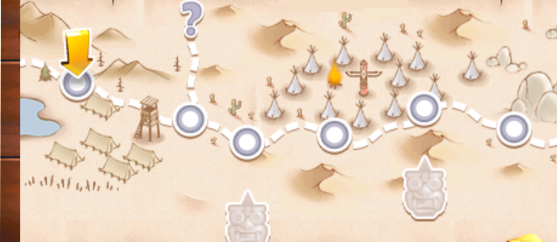

Số sao

Map game
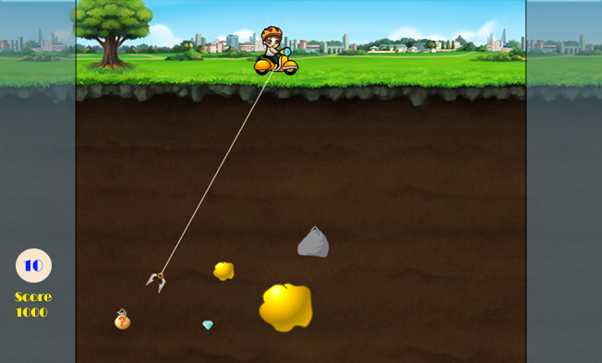
1

Sức mạnh

Bomb

 |  |  |  |  |  | Một số item sử dụng trong mode chơi compain
Auto

 | Campain mode

1

